GitHub 가입
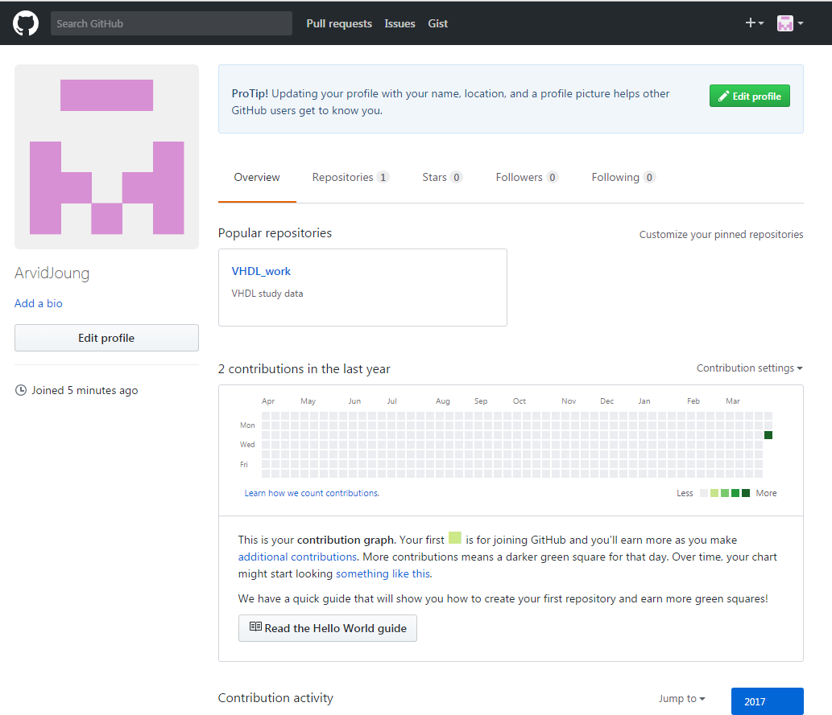
GitHub 가입 방법

 | 1. https://github.com/에서 Username, ID, Pw를 입력하여 가입한다.
 | 2. 무료인 Unlimited public repositories for free를 선택 후 Continue click
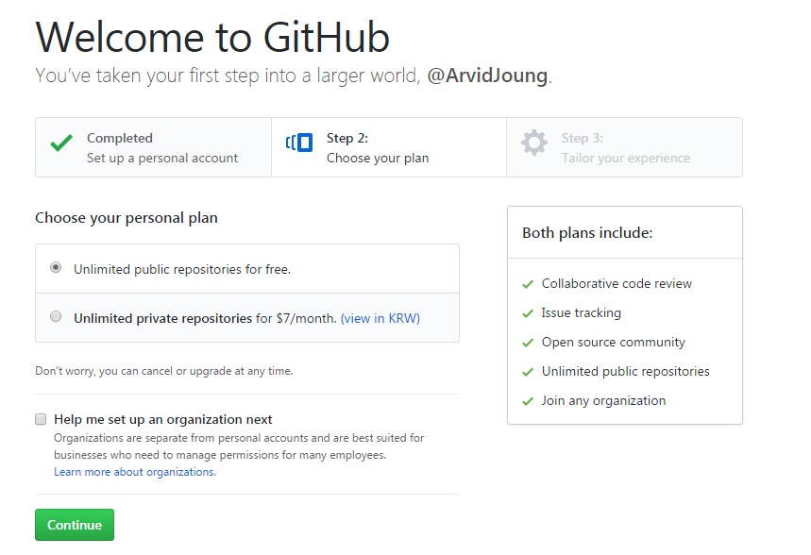

 | 3. 각 필요 항목을 선택 후 [Submit] click



 | 4. 등록된 e-mail로 verify e-mail이 수신되며, 메일의 verify link를 click한다.
 | 5. Repository 생성
 |  | Repository name 기입하고, 무료인 Public 선택
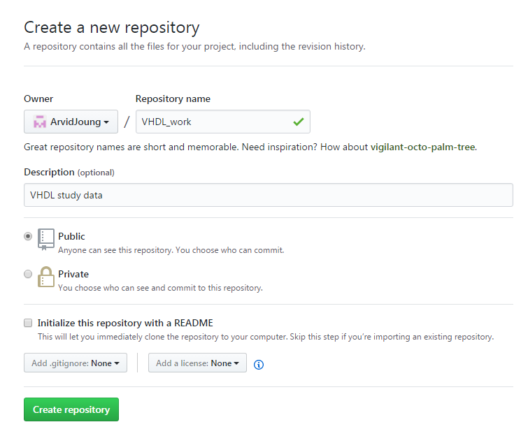

 | 6. Repository 생성 후 화면
 |  | Repository 주소 : https://github.com/ArvidJoung/VHDL_work
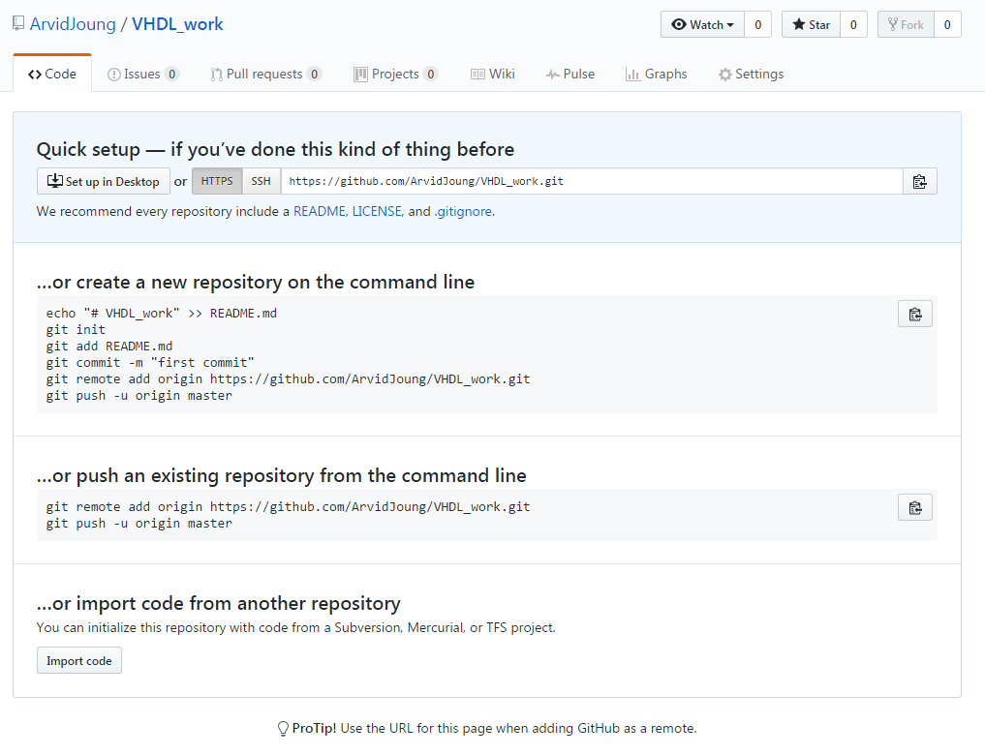

 |  |  | home 화면

TortoiseGit 설치
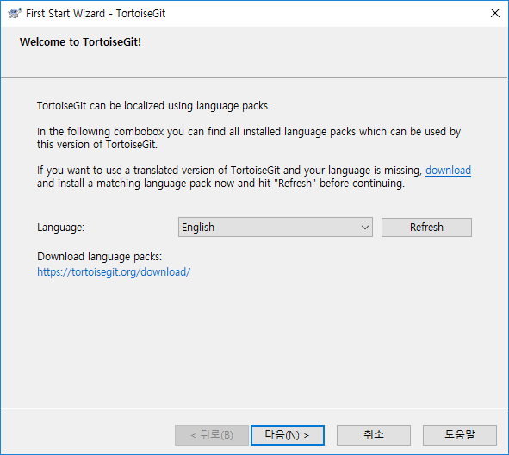
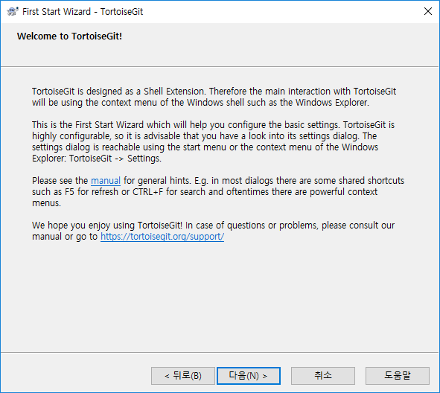
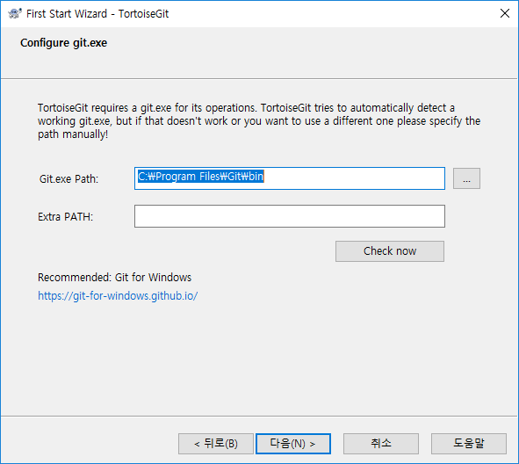
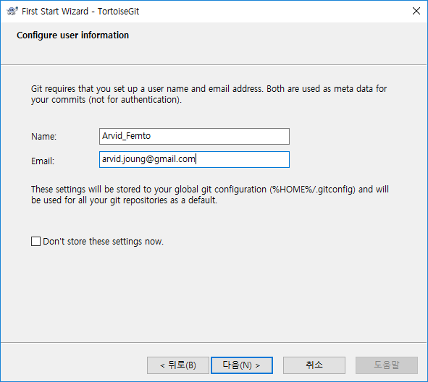
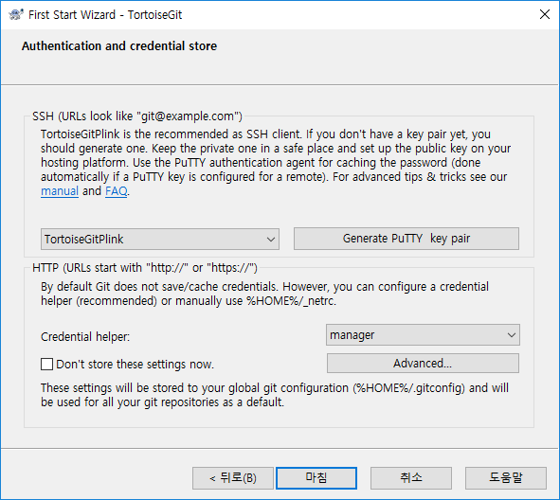
TortoiseGit 설치
 | 1. 아래 link에서 Download를 선택한다.
 |  | https://tortoisegit.org/
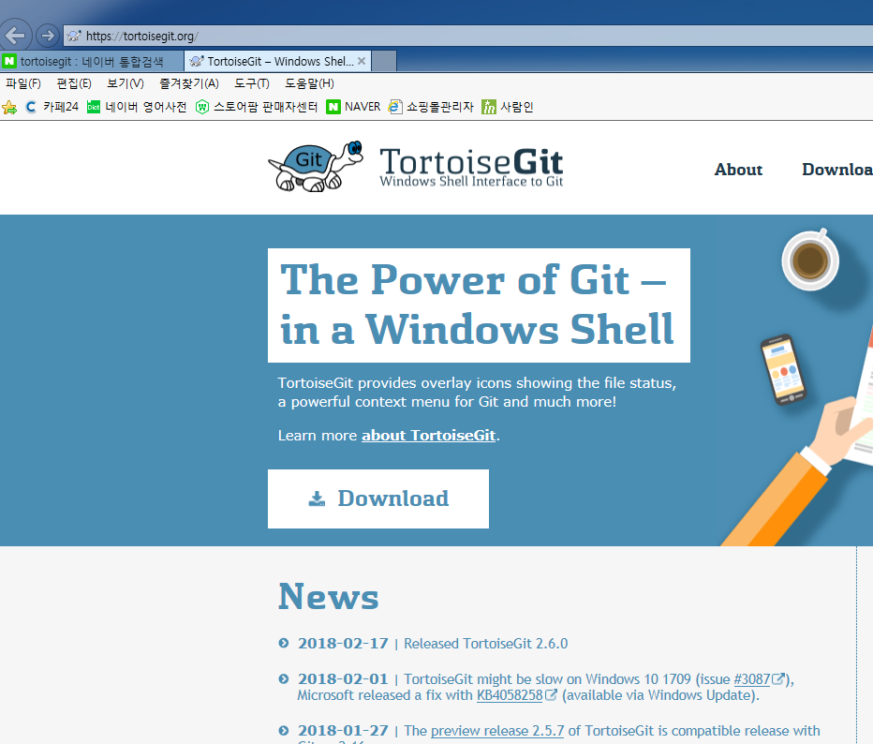

 | 2. Windows에 맞는 Program을 download 한다.
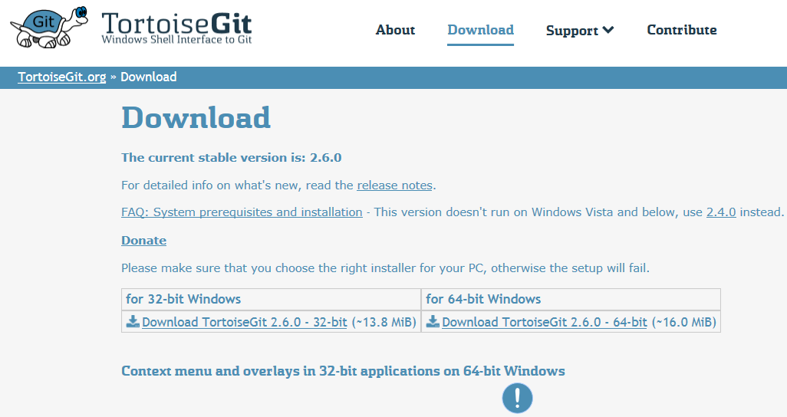

 | 3. Program 실행하면 아래와 같은 화면이 출력되며, Next를 선택
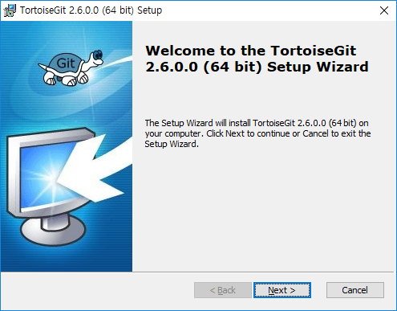
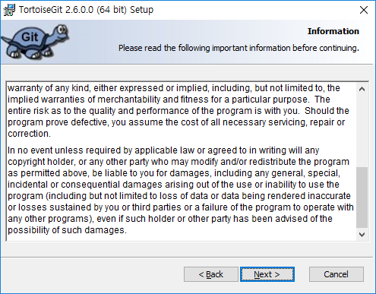

 | 4. 아래와 같이 선택 후 Next를 선택 |  | 5. 기본 상태에서 Next를 선택한다.
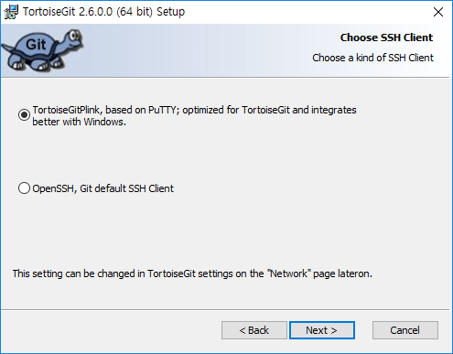
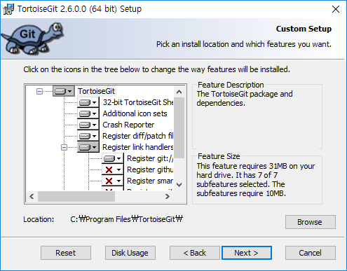

 | 6. install 선택 |  | 7. Finish 선택
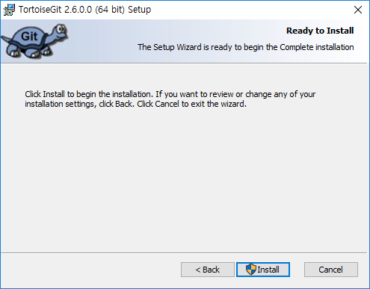
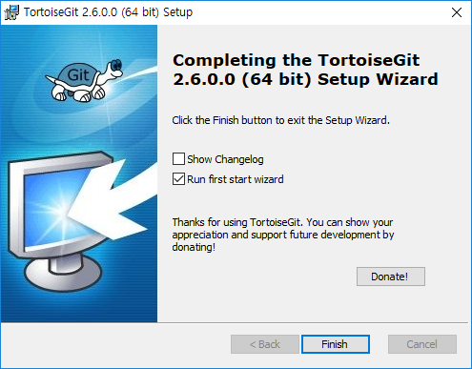

 | 8. first start wizard 설정 - 아래 순서대로 선택한다.

GitHub Local 설정
GitHub에 Repository 생성 방법

 | 1. New repository 선택
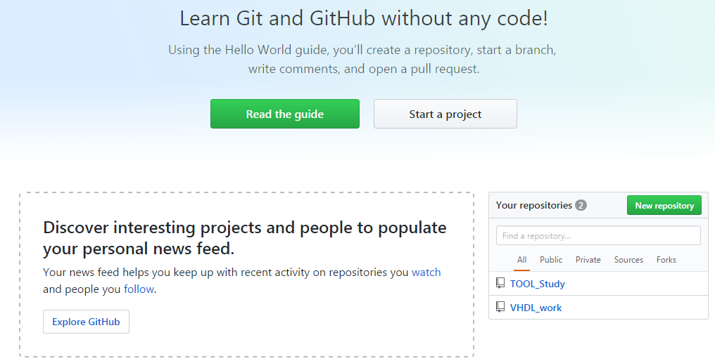

 | 2. 생성하고자 하는 Repository name을 기입 및 무료인 Public 선택 후 [Create repository] click
 |  | Ex) VHDL_work 기입
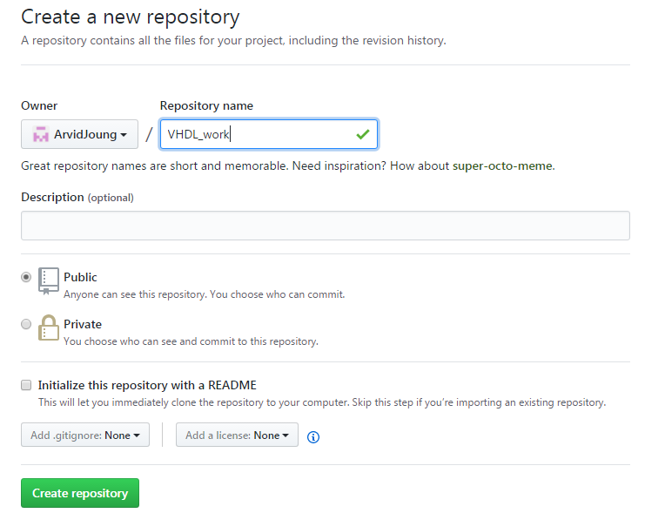

Local에 GitHub Clone 생성 방법
 | 1. Local에 GitHub clone들을 관리할 root folder 생성
 |  | 기존 folder에 clone 설정시 Skip
 |  | Ex) Github_work folder 생성
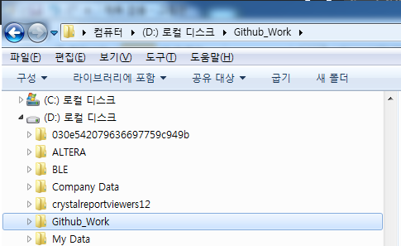

 | 2. 탐색기에서 Git Clone을 생성할 folder를 선택 후 Mouse popup에서 [Git Clone] 선택
 |  | Clone 설정시 Clone folder는 비어 있어야 한다.
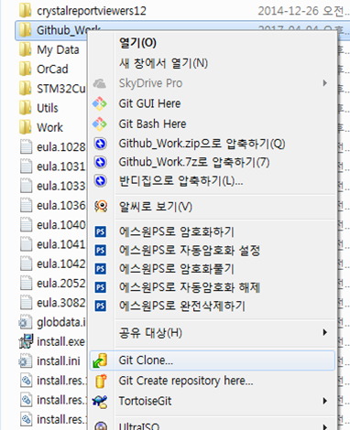

 | 3. Git clone 설정화면에서 아래와 같이 설정한다.
 |  | URL : GitHub의 Repository URL 등록
 |  | Directory : Clone을 생성할 directory 설정
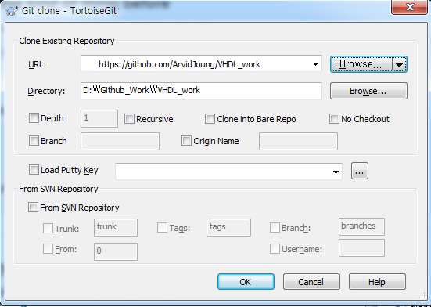

 | 4. OK를 선택하면 아래와 같이 Progress 창이 뜨고, 완료 후 Local Directory에 Clone이 생성됨
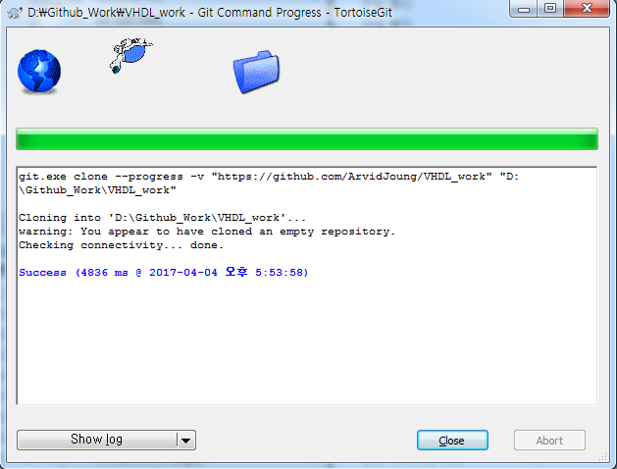

 | 5. Clone을 생성한 folder에 Github에 올릴 Data를 Copy 한다.
 |  | Ex) Terasic_Study folder를 VHDL_work folder에 copy
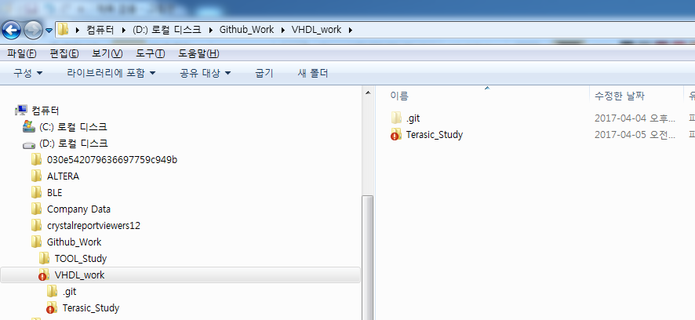

 | 6. Clone을 생성한 folder를 선택 후, Mouse Popup에서 Git Commit를 선택한다
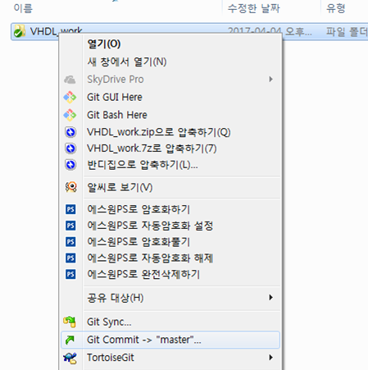

 | 7. Commit할 file를 선택하고, Message를 기입한다.
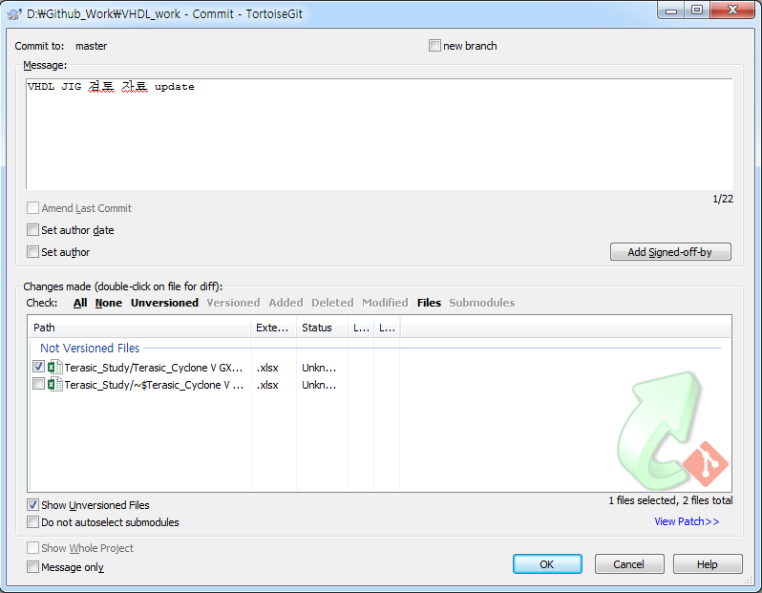

 | 8. Commit이 정상적으로 처리가 되면 아래와 같은 화면이 나온다
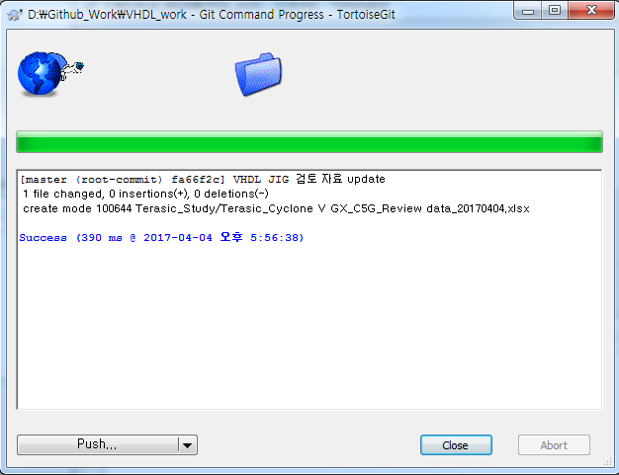

 | 9. Commit된 내용을 Push하기 위해 아래와 같이 Git Sync를 진행함
 |  | Push할 대상 clone folder를 선택한다.
 |  | Mouse Popup하여 Git Sync를 선택한다.
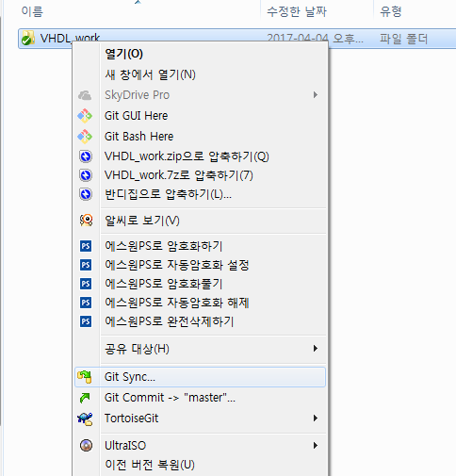

 | 10. Git Sync 화면에서 Push할 GitHub의 URL를 확인하기 위해 [Manage]를 선택한다.

 | 11. Remote의 origin을 선택하여 URL에 GitHub의 Target URL이 제대로 설정되어 있는지 확인한다.
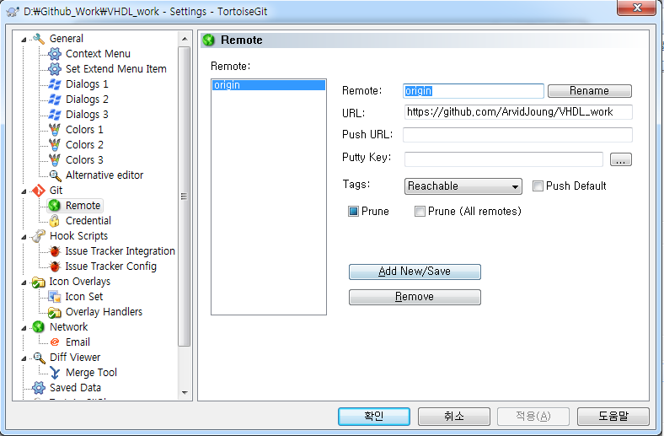

 | 12. Git Sync 화면에서 Push를 선택하여 Local의 data를 GitHub에 Push한다.
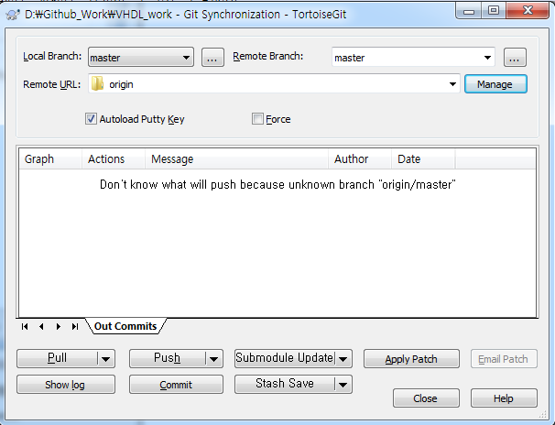

 | 13. Push 진행중 username, PW 입력 화면이 나오면 GitHub ID,PW 기입한다.
 | 14. Push 성공시 화면와 같은 화면이 나옴
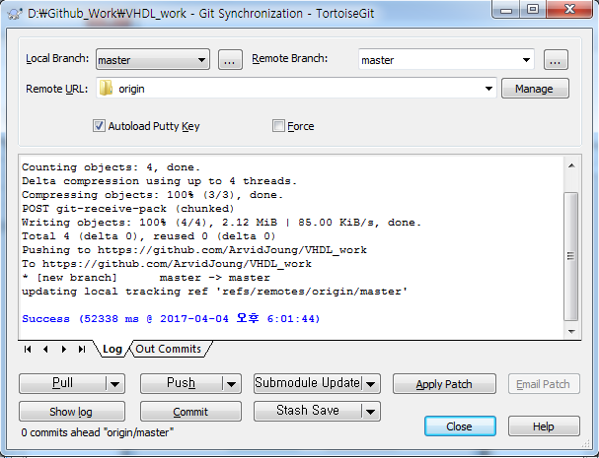

 | 15. 이후 Clone folder내 변경사항을 GitHub에 Push하기 위해서는 Step 6에서부터 진행하면 된다.
 |  | 즉, Commit 후 Sync 진행

 | 16. Pull의 경우, Step 9에서 부터 진행하면 된다.
 |  | 즉, Sync에서 Pull를 선택함

Commit Log 확인 방법
Git Commit Log 보는 법 - TortoiseGit 사용
 | 1. Commit history를 보고자하는 대상 폴더를 선택한다.
 | 2. Mouse Popup -> TortoiseGit -> Show log 선택
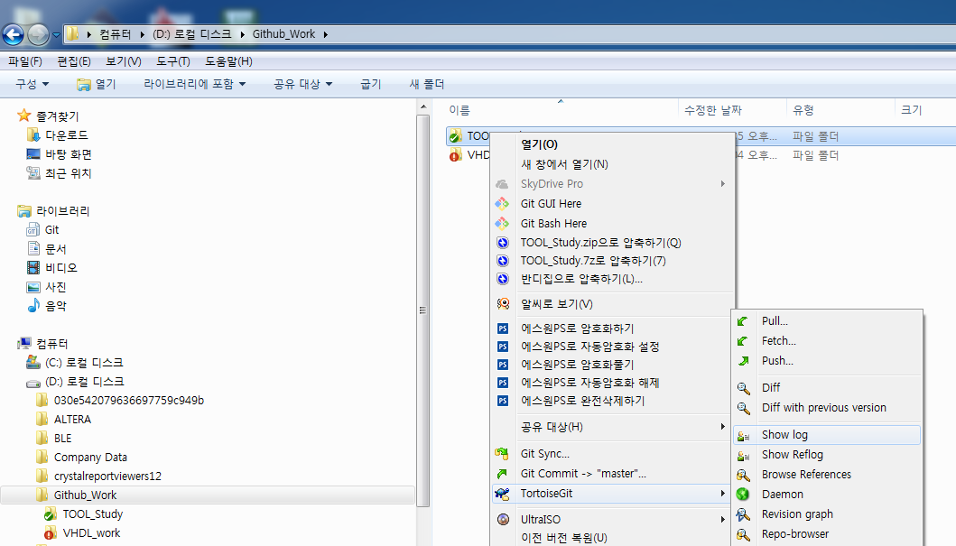

 | 3. 아래와 같이 Log messages 창이 실행되며, Commit history가 보임
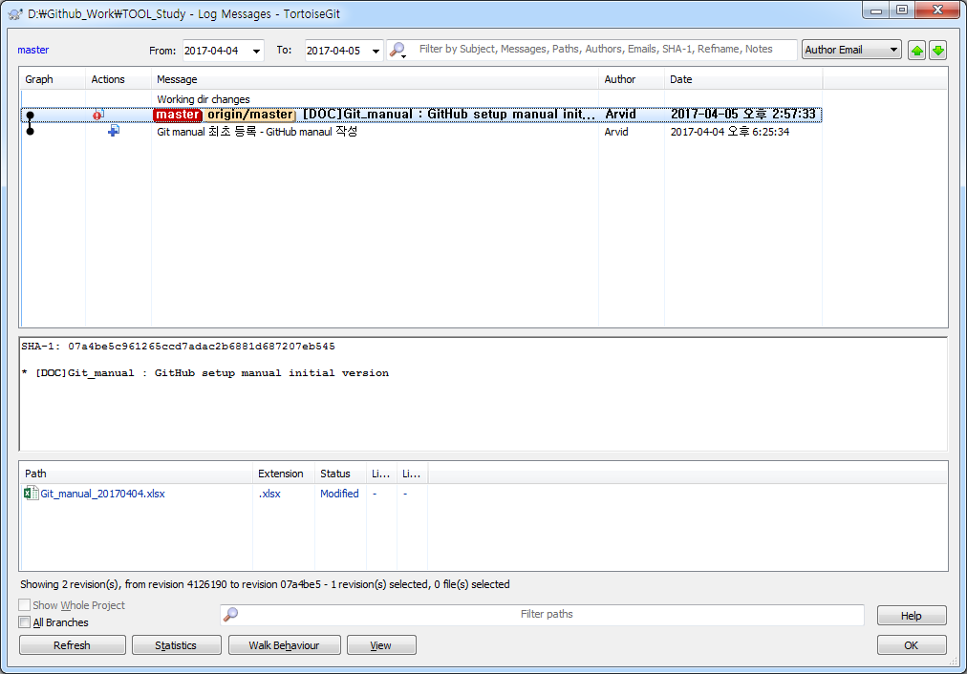

Git Commit Log 보는 법 - Source Tree 상용
 | 1. Source Tree 실행
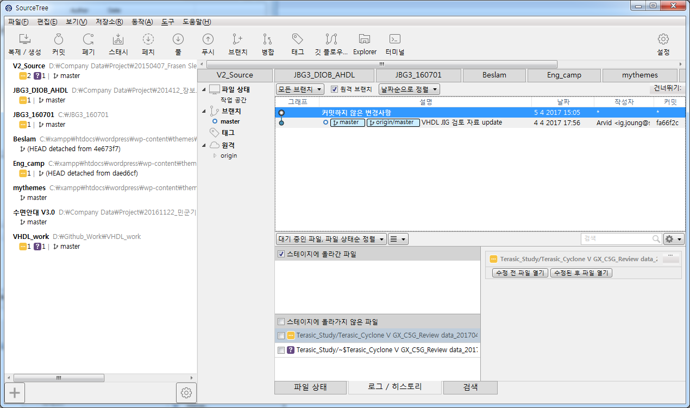

 | 2. 탐색기에서 Clone 설정이 되어 있는 folder를 선택 및 drag하여 SourceTree의 탐색기 창에 추가한다.
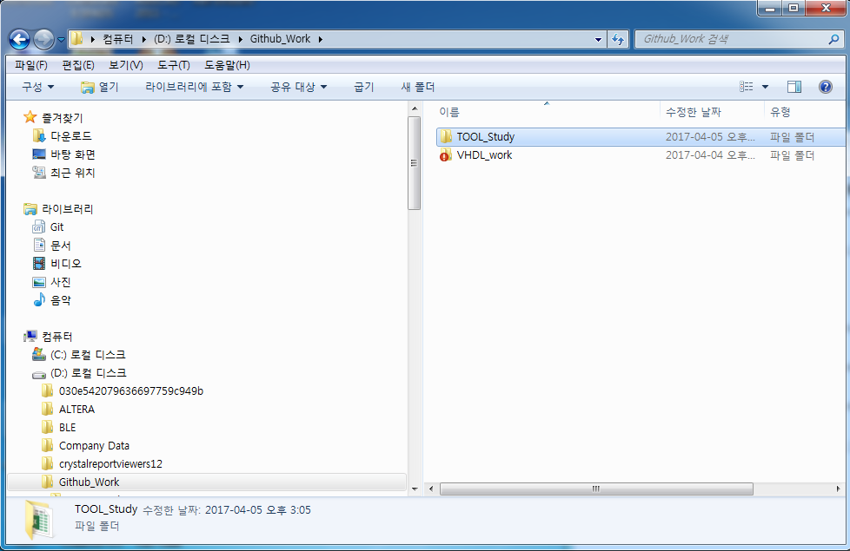
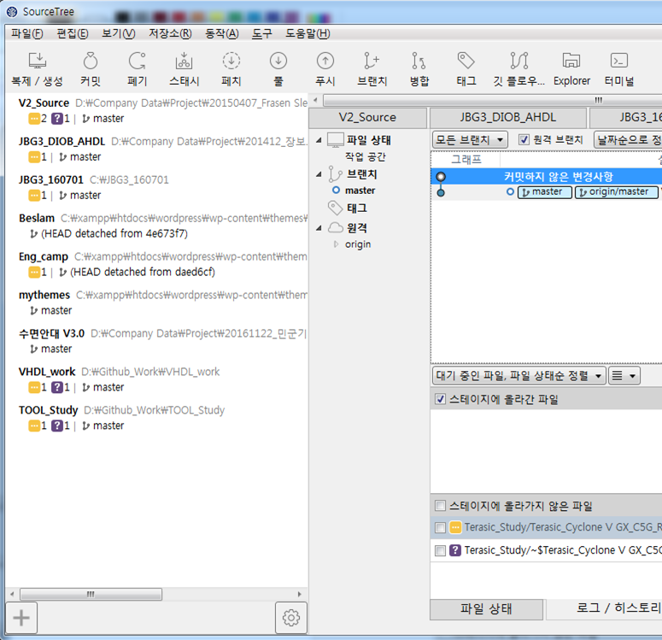

 | 3. 탐색기 창에 folder가 추가되고, 이를 선택하면, 아래와 같이 commit Log를 확인 할 수 있다.
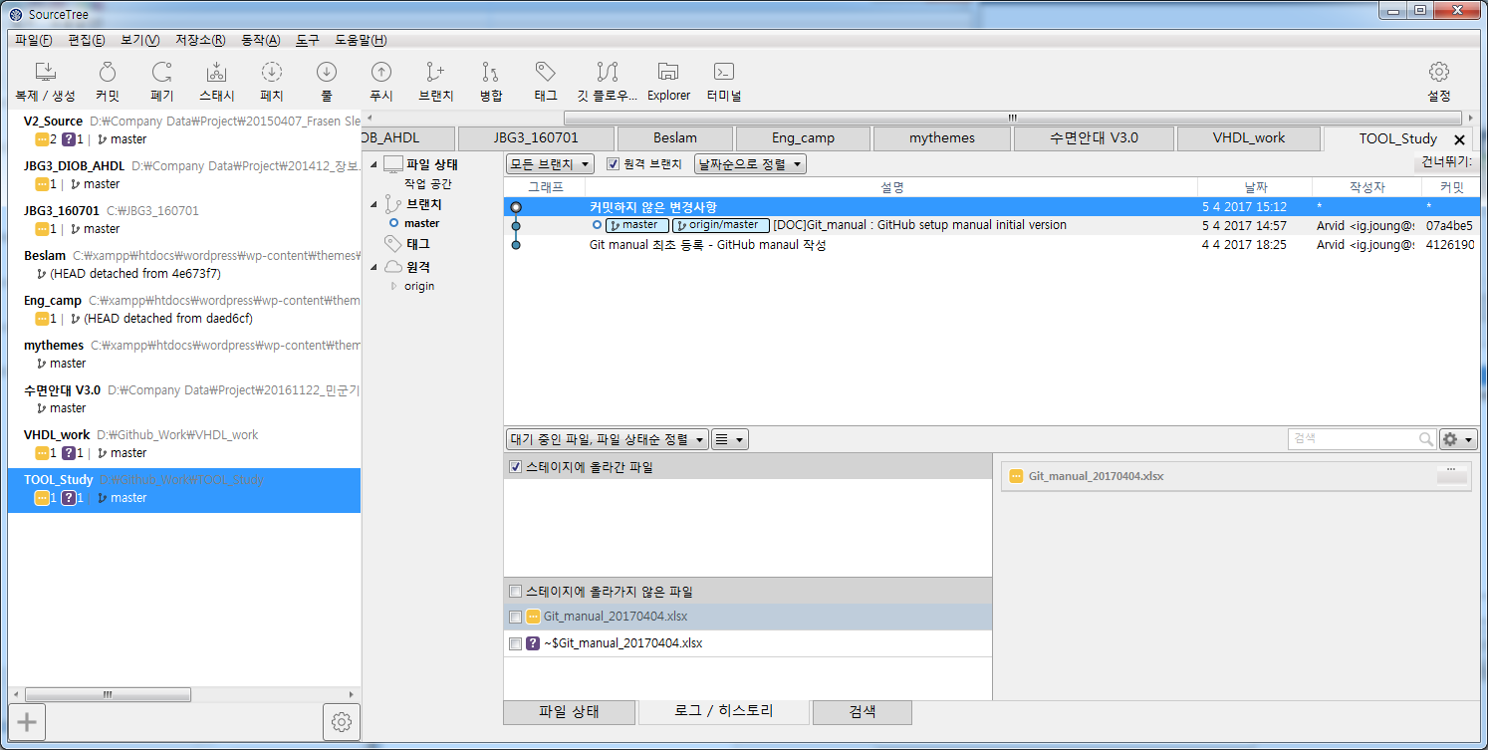

 | 4. 이후 SourceTree를 사용하여 Git 관리(commit, push, pull)가 가능한다.

TortoiseGit_사용법
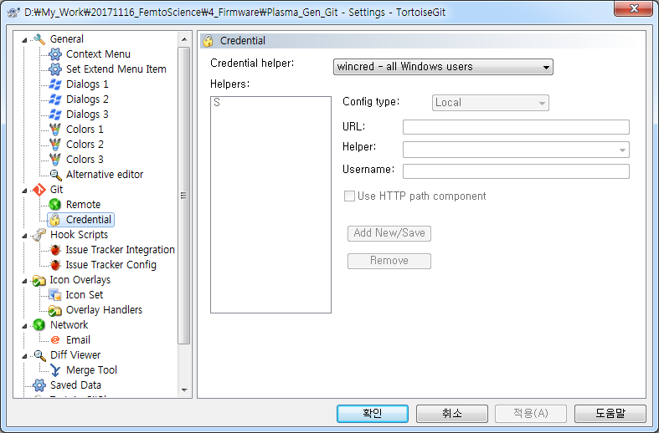
1. 수정 사항 삭제
 | 1) TortoiseGit > show log 선택
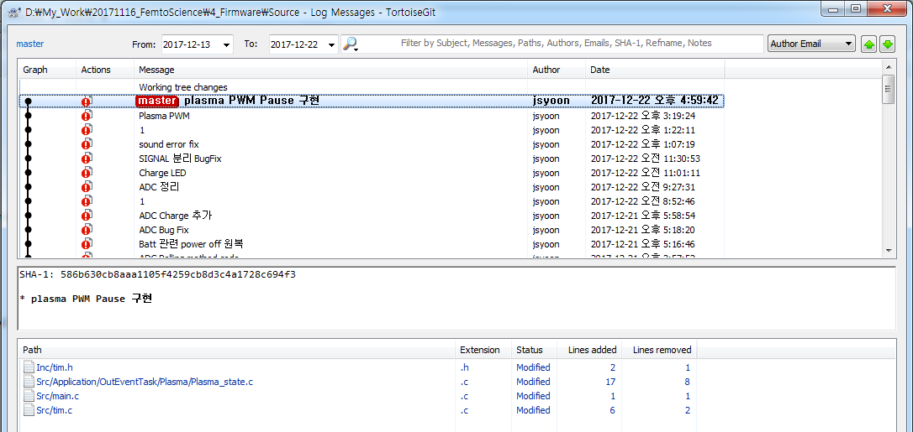

 | 2) 삭제하고자하는 위치 아래에서 마우스 pop-up후 Reset "master" to this… 선택
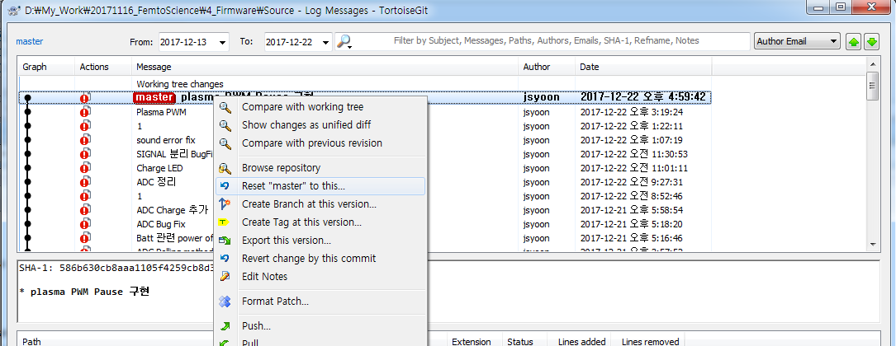

 | 3) Hard를 선택 후 OK 선택
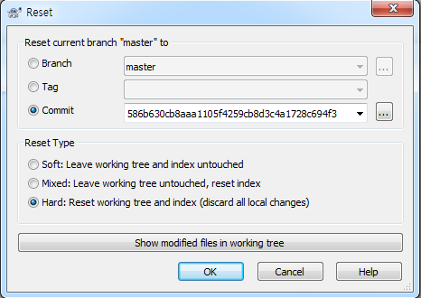

 | 4) 수정되었던 사항은 모두 삭제되고 Not Versioned Files( xxx debug.cfg)만 남는다.
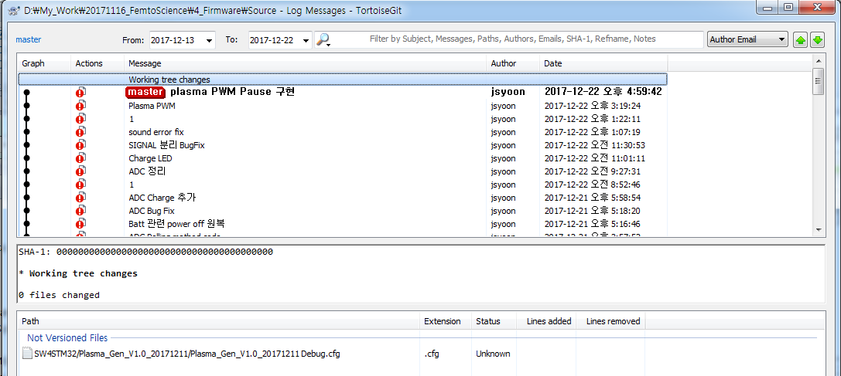

2. Git Credential 설정
 | Push시 마다 뜨는 ID/PW 입력을 한번만 하면 되도록 설정하는 방법

 | 1) Repository folder에서 마우스 오른쪽 Pop-up 실행
 |  | TortoiseGit > Settings 선택
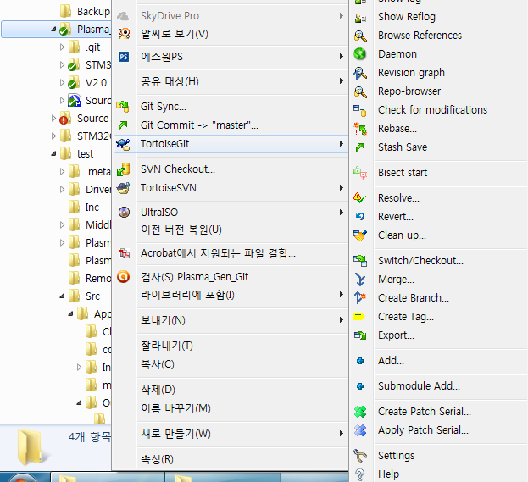

 | 2) Git > Credential 선택 후 아래와 같이 Credential helper를 선택
 |  | Window Log-in 정보와 같으면, None으로 선택해도 됨

TortoiseSVN_설치 및 설정
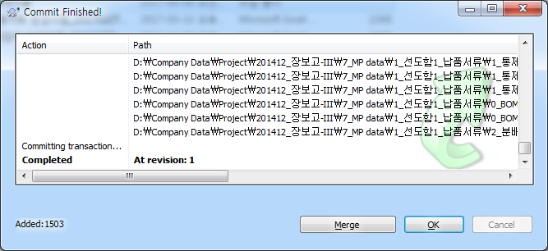
문서 관리 Tool 설정
 | 1. https://tortoisesvn.net/downloads.html 에서 TortoiseSVN 최신 version을 Download하여 Install 한다.
 |  | default 상태로 옵션 선택하여 install 하면 됨
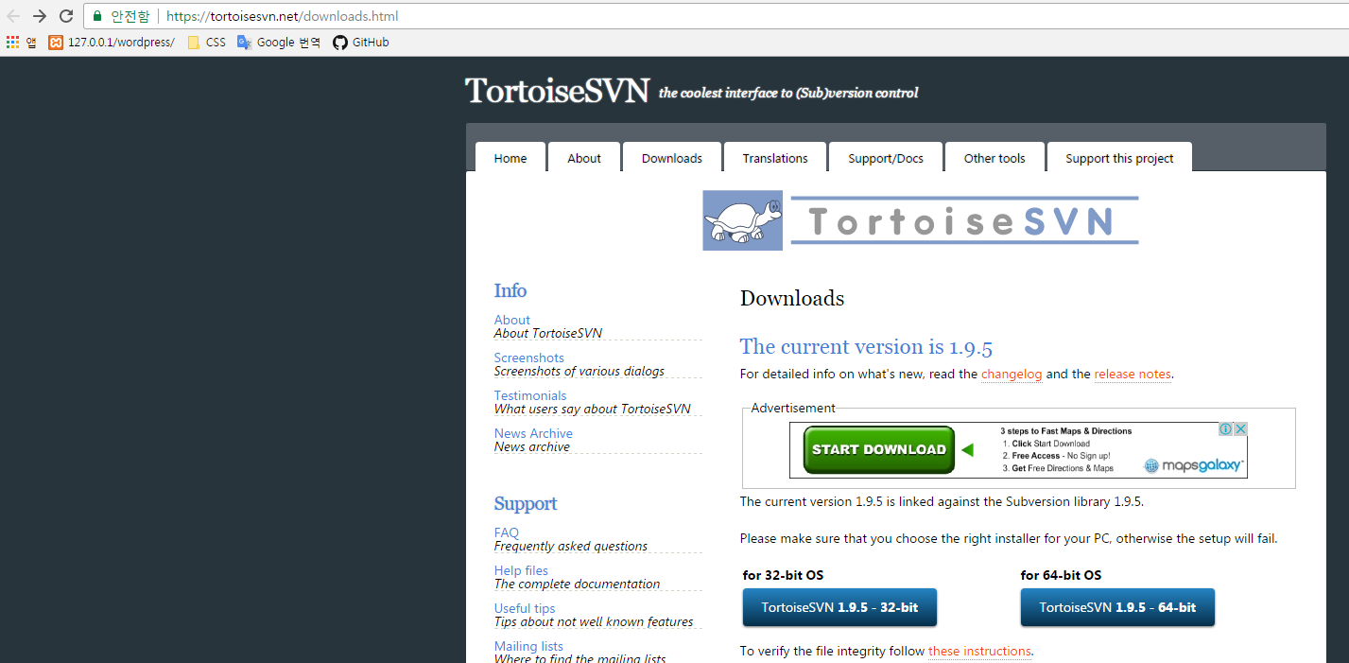

 | 2. Local에 SVN server로 사용할 folder(MP1_Data)를 생성한다.
 |  | SVN server에만 변경사항들에 대한 모든 history가 저장됨
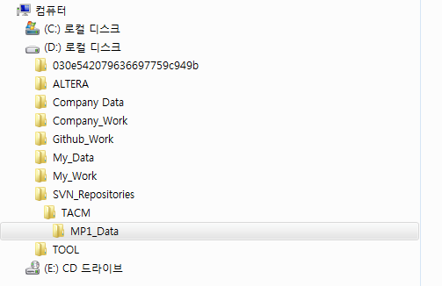

 | 3. MP1_Data folder를 선택 후 Mouse Popup에서 TortoiseSVN -> Create repository here를 차례로 선택한다.
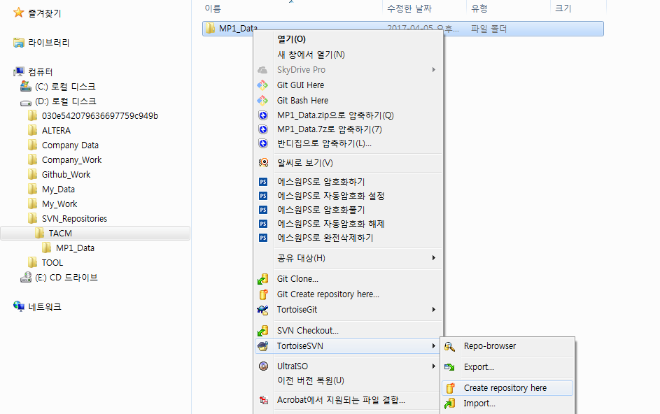

 | 4. 아래와 같이 MP1_Data folder에서 하위 파일들이 생성되고, Popup 창이 실행되면 OK를 선택한다.
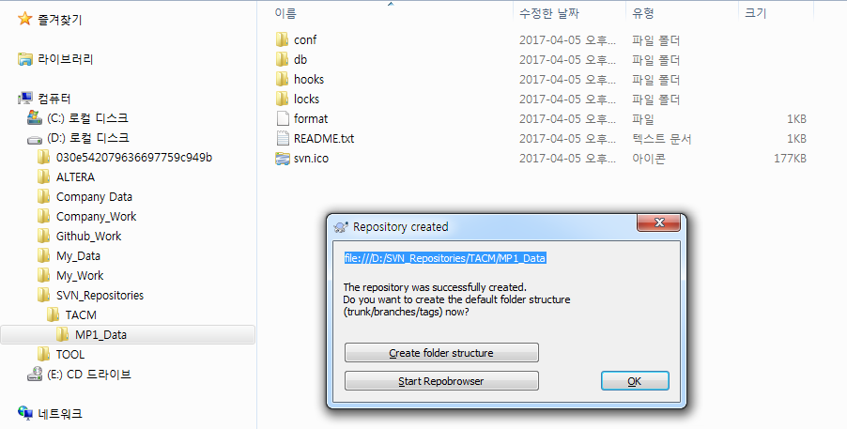

 | 5. SVN Clone folder를 생성하고, Mouse Popup하여 [SVN Checkout]을 선택한다
 |  | 버전 관리할 대상 파일들이 위치하는 folder이다. 변경 사항은 Clone에 저장되지 않는다.
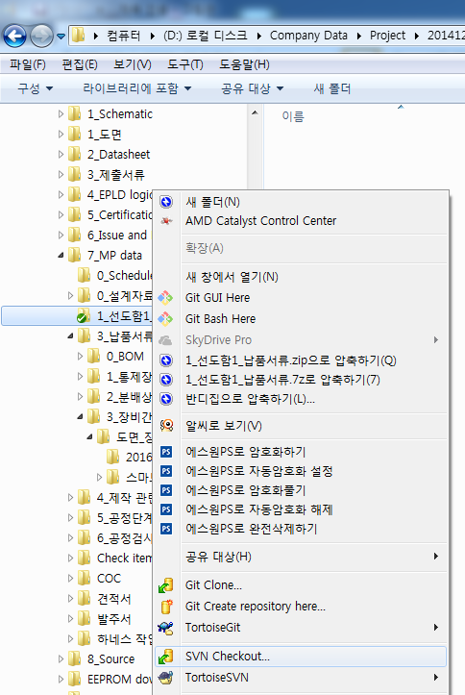

 | 6. Checkout 창에서 [URL of repository]에서 아래와 같이 설정한다.
 |  | [URL of repository]에 SVN repository 경로를 선택한다.
 |  | [Checkout directory]에 Clone folder의 경로를 선택한다.
 |  |  | Clone folder에 파일이 있는 경우, 경고 메시지가 뜬다 - 폴더를 비운 상태에서 진행
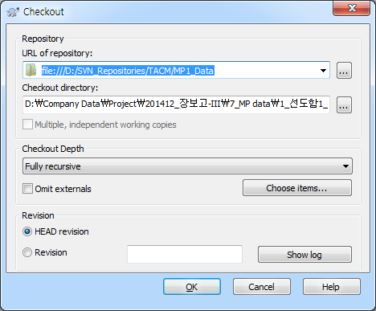

 | 7. Clone folder(1_선도함1_납품서류)에 아래와 같이 .svn folder가 생성되고, Checkout finished 창이 실행된다.


 | 8. Clone folder(1_선도함1_납품서류)에 관리하고자 하는 file들을 Copy 한다.


 | 9. 관리 folder의 변경사항을 SVN repository에 Update하기 위해 Mouse Popup에서 [SVN Commit]을 선택한다.


 | 10. Commit 창에서 commit할 file를 선택하고, 변경사항에 대한 message를 작성 후 OK를 선택한다.


 | 11. 아래와 같이 SVN repository로 commit이 진행된다.


 | 12. commit이 정상적으로 처리된 후 아래와 같은 창이 실행되며, OK를 선택하여 commit을 완료한다.
 |  | SVN은 Local SVN server에만 변경사항 hitory 정보가 저장되므로 commmit 후 별도의 Push 단계가 없다.

